Báo Giá
 |  | HPB MEDIA — Thiết kế website & Digital Marketing SĐT: 0913 337 280 | Email: hungphamcqb@gmail.com
Số BG: BG-XXX-DDMM | Ngày: DD/MM/YYYY
BÁO GIÁ [LOẠI DỊCH VỤ]
[Tên dự án] — [tenmien.com]
THÔNG TIN KHÁCH HÀNG
Khách hàng: |  | [TÊN KHÁCH HÀNG]
Loại dịch vụ: |  | [Mô tả dịch vụ] — [tenmien.com] | Nền tảng: [WordPress/...]
Tiến độ thực hiện: |  | Thời gian dự kiến: [X] ngày làm việc

STT | HẠNG MỤC | CHI TIẾT | ĐƠN GIÁ | THÀNH TIỀN | GHI CHÚ
1 | [Tên hạng mục] | [TIÊU ĐỀ NHÓM 1] [Mô tả chi tiết nhóm 1] [TIÊU ĐỀ NHÓM 2] [Mô tả chi tiết nhóm 2] | 0 |  | Tạm ứng 50% — 50% khi bàn giao

TỔNG CỘNG |  |  |  |  | VNĐ

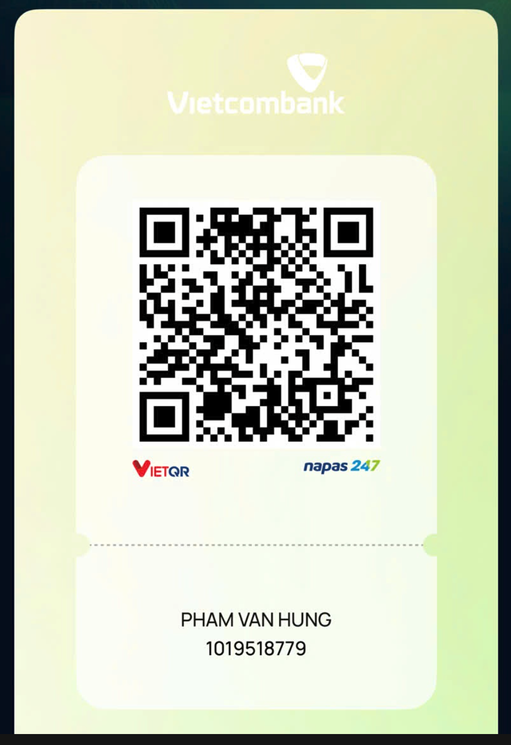
ĐIỀU KHOẢN & CHÍNH SÁCH
Thời gian thực hiện: [X] ngày làm việc kể từ khi chốt nội dung |  |  |  | PHƯƠNG THỨC THANH TOÁN
Thanh toán: Tạm ứng 50% khi triển khai — 50% còn lại khi bàn giao hoàn chỉnh
Bảo hành: 30 ngày kể từ ngày bàn giao (lỗi phát sinh từ phía HPB Media)
Báo giá có hiệu lực trong 15 ngày kể từ ngày gửi
Yêu cầu phát sinh ngoài phạm vi báo giá sẽ được thống nhất và báo giá bổ sung riêng
Mọi thắc mắc xin liên hệ: Phạm Văn Hưng | 0913 337 280 | hungphamcqb@gmail.com

